Create Label(dọc)
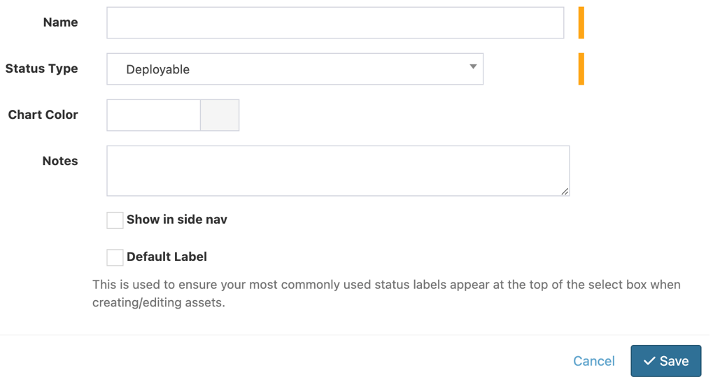
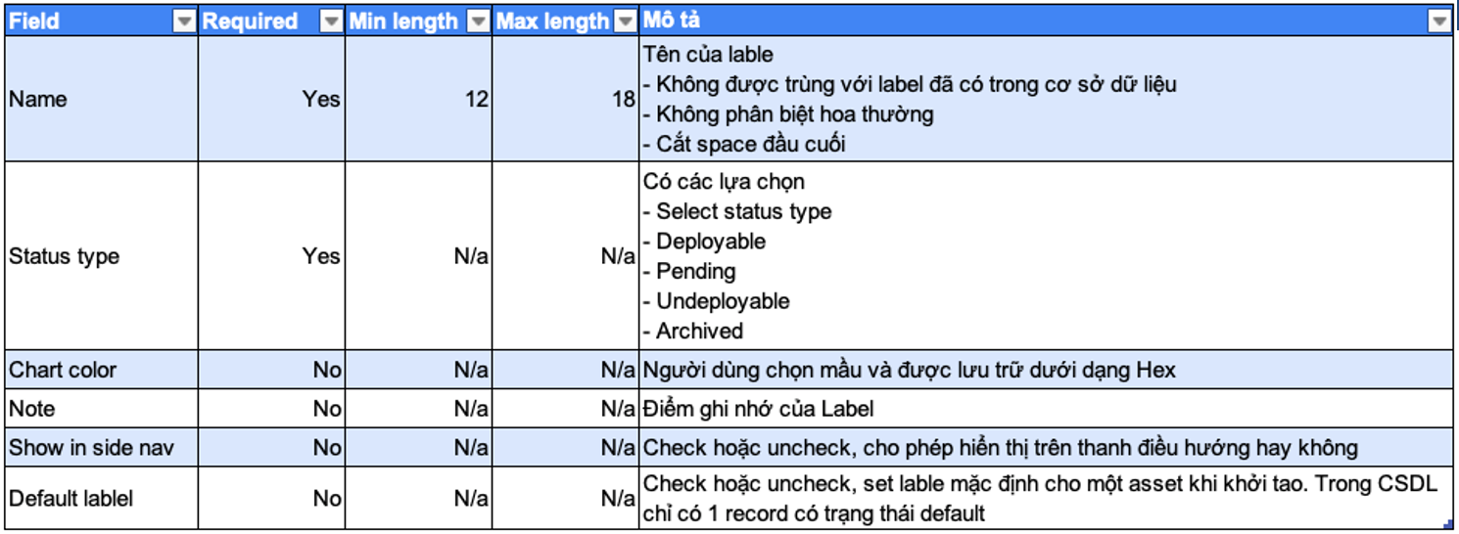
 |  |  |  |  | 1 | 2 | 3 | 4 | 5 | 6 | 7 | 8 | 9 | 10 | 11 | 12 | 13
Pre-condition | Default label trong CSDL | Đã có |  |  |  | o | o | o | o | o
 |  | Chưa có |  |  | o
Input | Name | Độ dài | Valid | Nhập 12 kí tự | o
 |  |  |  | Nhập 13 kí tự |  | o
 |  |  |  | Nhập 17 kí tự |  |  | o
 |  |  |  | Nhập 18 kí tự |  |  |  | o | o
 |  |  | Invalid | Nhập 11 kí tự |  |  |  |  |  |  | o
 |  |  |  | Nhập 19 kí tự |  |  |  |  |  |  |  | o
 |  |  |  | Để trống |  |  |  |  |  |  |  |  | o
 |  | Nội dung | Valid | Chứa space đầu cuối | o | o | o | o | o
 |  |  | Invalid | Chứa space ở giữa |  |  |  |  |  |  |  |  |  | o
 |  | CSDL | Valid | Chưa tồn tại trong CSDL | o | o | o | o | o
 |  |  | Invalid | Tồn tại trong CSDL |  |  |  |  |  |  |  |  |  |  | o
 |  |  |  | Tồn tại trong CSDL nhưng khác hoa thường |  |  |  |  |  |  |  |  |  |  |  | o
 | Status Type | Valid |  | Deployable | o
 |  |  |  | Pending |  | o
 |  |  |  | Undeployable |  |  | o
 |  |  |  | Archived |  |  |  | o | o
 |  | Invalid |  | Select Status Type |  |  |  |  |  |  |  |  |  |  |  |  | o
 | Chart Color | Chọn màu trong bảng pop-up |  |  | o
 |  | Để trống |  |  |  | o | o | o | o
 | Note | Nhập văn bản ghi chú |  |  | o
 |  | Để trống |  |  |  | o | o | o | o
 | Show in side nav | Check |  |  | o
 |  | Unchecked |  |  |  | o | o | o | o
 | Default Label | Checked |  |  | o |  |  |  |  | o
 |  | Unchecked |  |  |  | o | o | o | o
 | Save | Click button Save |  |  | o | o | o | o
 | Cancel | Click button Cancel
Output | Hiển thị Message | Status label thành công
 |  | Độ dài trường Name phải từ 12 đến 18 kí tự |  |  |  |  |  |  |  |  | o | o
 |  | Không được bỏ trống trường Name |  |  |  |  |  |  |  |  |  |  | o
 |  | Nội dung trường Name không được chứa kí tự space ở giữa |  |  |  |  |  |  |  |  |  |  |  | o
 |  | Nội dung vừa nhập đã tồn tại trong CSDL |  |  |  |  |  |  |  |  |  |  |  |  | o | o
 |  | Hãy lựa chọn một Status Type |  |  |  |  |  |  |  |  |  |  |  |  |  |  | o
 |  | Đã tồn tại 1 Default Label trong CSDL |  |  |  |  |  |  |  | o
 |  | Hủy tạo Label thành công và dữ liệu trên input được reset |  |  |  |  |  |  | o

